Durchführung
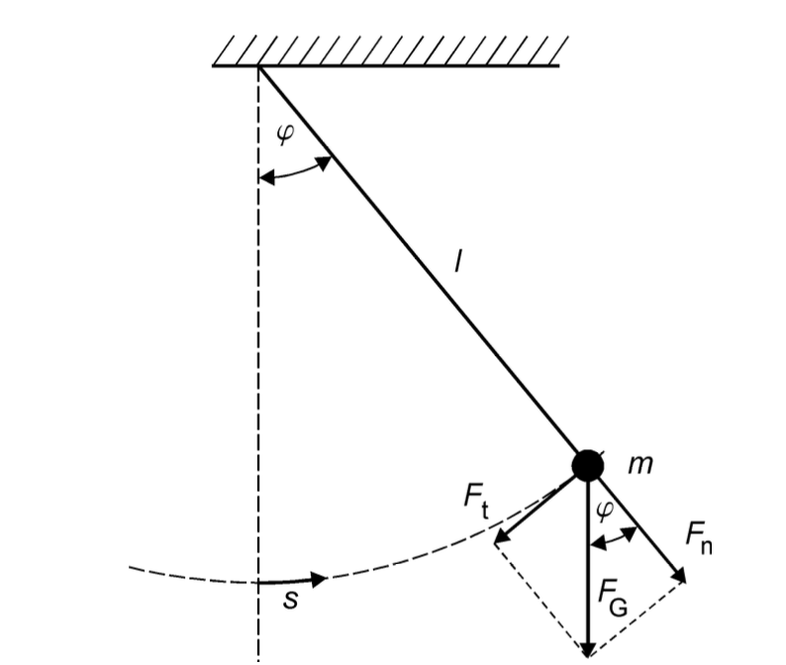
 |  |  |  | Modellbetrachtung des Fadenpendels als mathematische Fadenpendels
 |  |  |  | In diesen Modell gelten folgende Annahmen:
 |  |  |  | - | Vernachlässigung des Fadens und der ausgedehnte Körper wird als
 |  |  |  |  | Punktmasse betrachtet
 |  |  |  | - | Luftreibung wird vernachlässig
 |  |  |  | - | klein-Winkelannährung -> sin 𝜑 ≈ 𝜑

 |  |  |  | Für den Bogenmaß gilt: |  | s = l * 𝜑 (Bodenmaß) | 𝜑 = Auslenkwinkel
 |  |  |  |  |  |  | s = Bahnkurvenkoordinate
 |  |  |  |  |  |  | l = Fadenlänge

 |  |  |  | Bei kleinen Auslenkungen erhält man eine harmonische Schwingung, welches folgende Gleichung beschreiben kann:
 |  |  |  | welches folgende Gleichung beschreiben kann:

$$T= \frac{2π}{ω}=2π \sqrt{\frac{l}{g} }$$

 | Material

 | Faden
 | Kugel
 | Markierer für 𝜑 = 0
 | Winkelmesser
 | Stoppuhr
 | Stativ
 | Kleber?

 | Versuchsteil 1

- | Auslenkung des Pendels mit:
 |  | konstanten Fadenlänge
 |  | konstanten Winkel 𝜑

- | zehnmal die Zeit einer Periode messen -> jeweils am Punkt:
 |  | Nulldurchgang -> 𝜑 = 0
 |  | Umkehrpunkt -> 𝜑 = 𝜑0

- | Welche Messung für die Periodendauer T ist geeignet -> am Nulldurchgang oder Umkehrpunkt?

- | wie sehr beeinflussen die systematische Fehler das Ergebnis? -> Abschätzen
$$∆T_{i}= \sqrt{{\left(∆T_{stat.}\right)}^{2}+(∆T_{syst.})^2}$$

 | Versuchsteil 2

- | Für kleine Auslenkungen 𝜑 (in Bogenmaß) kann die kleinwinkelnäherung sin𝜑 ≈ 𝜑 gemacht werden, sodass folgende Bezihung gilt:
$$l∙ \frac{d^{2}φ}{dt^{2}}+g∙φ=0$$

- | Die Differntialgleichung kann folgenderweise gelöst werden :
$$φ= φ_{0} ∙sin⁡(ω ∙t+ ψ)$$
$$ω= \sqrt{\frac{g}{l}}$$
 |  |  | mit

 | Versuchsteil 3

- | gleiche Anfangsamplitude 𝜑0 für alle Messungen
-> | Periodenmessmethode wählen, die im Versuchsteil 1 als am besten ausgewertet wurde (Entweder die Zeit beim Nulldurchgang
 | oder am Umkehrpunkt messen)

- | Fadenlänge muss mit einer Messmethode bestimmt werden, dessen systematische Unsicherheit bekannt ist

- | Um welche Länge l0,schätz wird das Pendel länger, wenn die Lage des Schwerpunktes abgeschätzt wird? Schätzen sie auch ∆l0,schätz ab.
 | zbsp ein Seil von 2 m wird genommen, mit den Objekt als Gewicht verlängert sich der Seil um 2 cm plus einen geschätzte Abweichung von 1 cm.

 | 10 Perioden für 10 verschiedene Fadenlänge werden gemessen

